재현절차서
에러코드 재현 절차서

 | 에러코드 | 결과및 재현 방법 | 결과 캡쳐 화면

 | 1000 | OK - 요청이 정상적으로 들어간 경우 | 캡쳐 생략

 | 1001 | 1. DB의 해당 데이터 삭제로 재현 가능

 | 1002 | 1. DB의 해당 데이터 삭제로 재현 가능

 | 1401 | 가) 사용자 인증시 임의의 등록되지 않은 ID를 입력합니다.

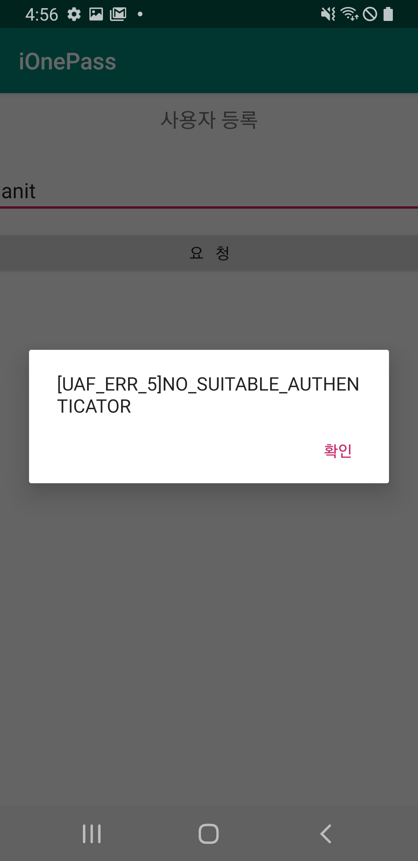
 | UAF_ERR_05 | 가) 이미 등록되어 있는 사용자ID로 재등록 요청 시도시 Authenticator종류가 1개인경우

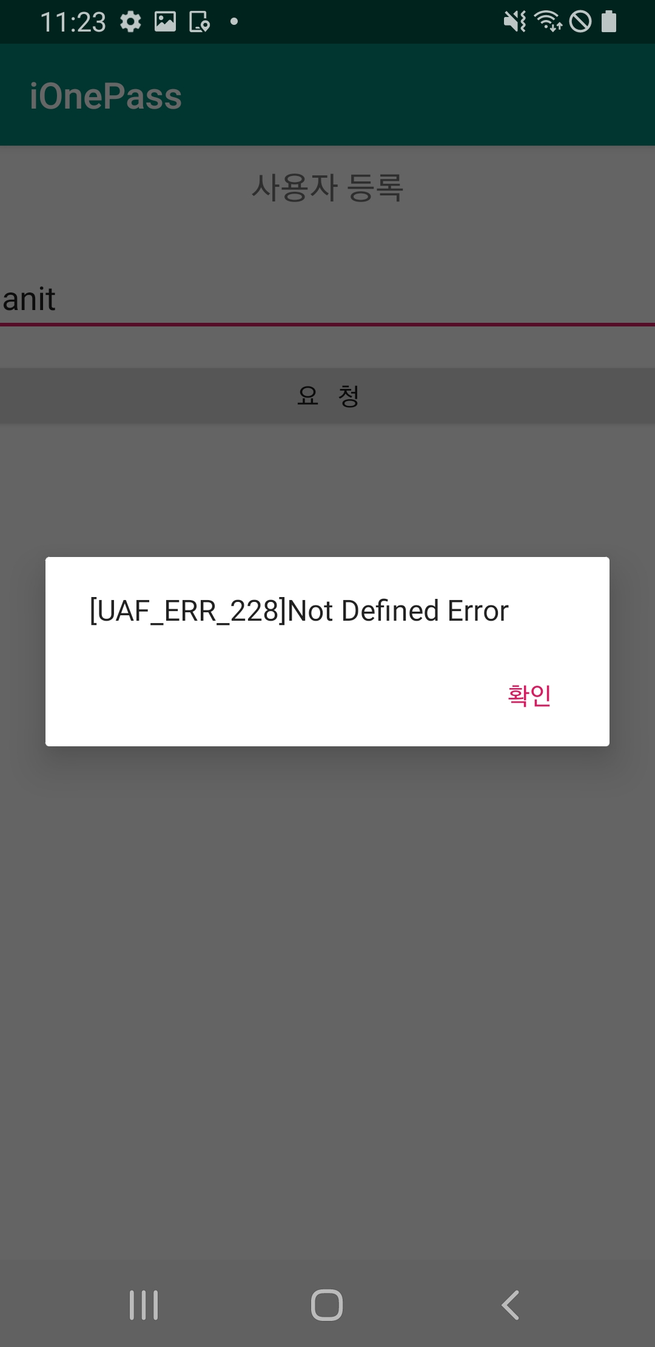
 | UAF_ERR_228 | 1. 서버를 초기화
 |  | 2. 디비를 초기화
 |  | 3. 모바일에서 사용자 등록을 시도시

